상품제안서
케이라인파스텔3색+슬림고체형광펜세트 | 상품코드: S41353

 |  |  |  |  |  |  | 02-713-8555 | www.synergygift.co.kr
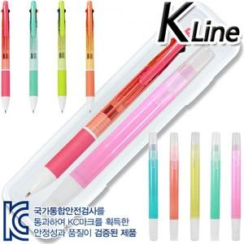

【상세/제작정보】

【인쇄/포장옵션】 | 실크, 케이스1도 / 안전케이스

【공급단가】 | 수량 | 300~ | 500~ | 1,000~ | 3,000~ | 5,000~
*VAT별도 | 단가 | 900원 | 890원 | 860원 | 820원 | 790원

【상품 URL】 | https://www.synergygift.co.kr:443/src/goods_detail.php?gdno=41353

